Instruction FR
Instruction rapport d'activité

Voici comment procéder pour remplir votre rapport d'activité à remettre en EXCEL et non en PDF

Section Sommaire :
Remplir votre nom et le montant d'avance reçu.
Au moment d'envoyer votre rapport d'activité, portez attention à votre total. Si votre total est négatif, nous réduirons votre prochaine avance à moins d'une justification dans l'encadré approprié. Si votre total est positif, votre prochaine avance sera du montant prévu initialement

SVP, SIGNEZ votre nom à la fin du Sommaire.

Section Budget :
Veuillez planifier vos dépenses pour les 4 prochains mois afin de justifier la prochaine avance.
Pour chaque évènement à venir, veuillez fournir une date approximative, une petite description et un budget selon les catégories fournies.

Voici les points à remplir dans la section Budget:

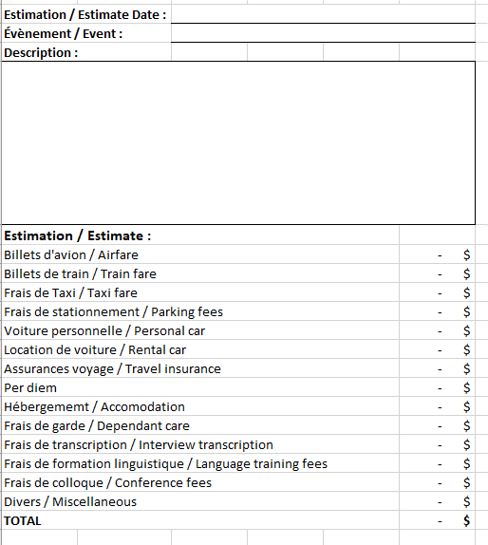

Section Évènement :
Pour chaque évènement ou recherche auxquels vous participez, remplissez une page Évènement.
1. Remplir la partie du haut avec vos informations personnelles :

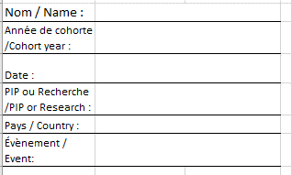

1.1 La section suivante est réservé à l'usage interne :

2. Chaque ligne correspond à une facture différente.
Vous devez remplir toutes les colonnes indiquées ci-dessous
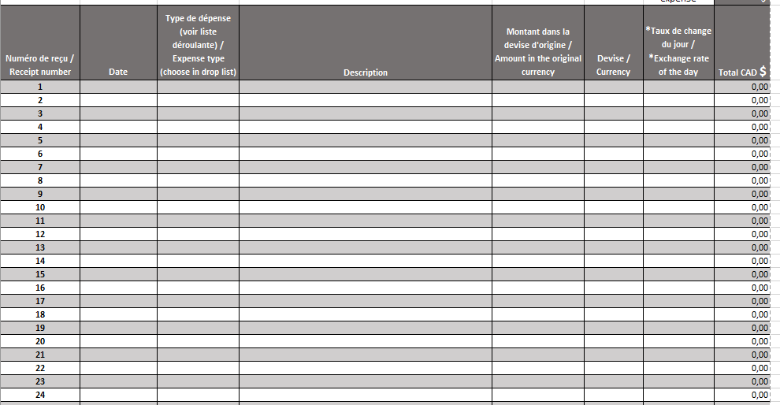

2.1 Colonne Date :
 | Il est important d'inscrire la date de la dépense à CHAQUE DÉPENSE.
 | Le format accepté dépend de votre ordinateur. Vous le retrouvez en bas à droite de votre ordinateur :

2.2 Colonne Type de dépense :
 | Choisir dans la liste déroulante entre ces types de dépense :
 | Billets d'avion / Airfare
 | Billets de train / Train fare
 | Frais de Taxi / Taxi fare
 | Frais de stationnement / Parking fees
 | Voiture personnelle / Personal car
 | Location de voiture / Rental car
 | Assurances voyage / Travel insurance
 | Per diem
 | Hébergement / Accomodation
 | Frais de garde / Dependant care
 | Frais de transcription / Interview transcription
 | Frais de formation linguistique / Language training fees
 | Frais de colloque / Conference fees
 | Divers / Miscellaneous
**Vous DEVEZ choisir le Type de chacune de vos dépenses**

2.3 Colonne Description :
 | Écrire une courte description de la dépense.
 | Ex: Pour se rendre à… Souper du…

2.4 Colonne Montant Dans La Devise D'origine :
 | Inscrire le montant tel qu'il apparait sur la facture dans la devise d'origine. Les per diem seront dans la devise du pays où vous étiez au moment de la réclamation. Veuillez consulter http://www.njc-cnm.gc.ca/directive/app_d.php?lang=fra pour obtenir les montants de per diem selon le pays et la ville.

2.5 Colonne Devise :
 | Toujours écrire ou choisir la devise dans la liste déroulante, même si les dépenses ont été fait au Canada.

2.6 Colonne Taux De Change Du Jour :
 | Inscrire le taux de change en vigueur au jour de la dépense. Pour le trouver, consultez https://www.banqueducanada.ca/taux/taux-de-change/convertisseur-de-devises/

 | Si le jour de la dépense est un jour férié ou une fin de semaine, toujours prendre le dernier jour ouvrable avant le jour de la dépense.

 | Si la dépense a été fait au Canada, écrire 1,00 comme taux de change.

